KC Certi List
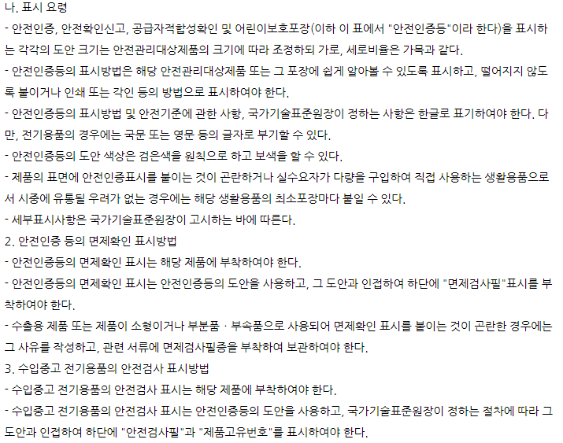
 | * 전기안전 인증의 경우 공장추가는 갱신으로 가능하지만 공장이 변경된 경우 새로 Certi 필요
Aqara Korea Certification List |  |  |  |  |  |  |  |  |  | VAT not included
No | Device Name(KR) | Device Name(EN) | Product Model | ZigBee Version | Basic Model Name | Series Model Name | KC Certification |  | Certification Date | Certification Cost(\) | Rebate OK | Certi. Company | Certi. Status | Adaptor Included | Support SmarThings | Remark
 |  |  |  |  |  |  | KC Radio Wave | KC Safety
1 | 스마트 허브 M2 | Hub M2 | HM2-G01 | 3.0 | HM2-G01 | - | R-C-LUt-AG016 | - | 2020-08-20 |  |  | Lumi United Technology Co., Ltd | O | X | - | B2C
2 | 스마트 허브 M2L | Hub M2L | H-KRG01 | 3.0 | H-KRG01 | - | R-C-LUt-AG016 | - | 2019-08-13 |  |  | Lumi United Technology Co., Ltd | O | X | - | B2C, 단종
3 | 모션 센서 T1 | Motion Sensor T1 | RTCGQ12LM | 3.0 | RTCGQ12LM | - | R-C-LUt-AS011 | - | 2019-08-13 |  |  | Lumi United Technology Co., Ltd | O | X | O | B2C
4 | 열림 감지 센서 T1 | Door and Window Sensor | MCCGQ12LM | 3.0 | MCCGQ12LM |  | R-C-LUt-AS012 |  | 2019-08-14 |  |  | Lumi United Technology Co., Ltd | O | X | O | B2C
5 | 스마트 플러그 | Smart Plug | SP-EUC01 | 3.0 | SP-EUC01 | - | - | SU04238-19001 | 2019-09-30 2022-03-08 2024-05-08 |  |  | Sunwonda Electronic Co., Ltd.,Sixth Branch >> 다음 회사로 공장 변경 : CTTech Co., Ltd. 공장이전 어드레스 변경 | O | X | O | B2C, KC안전인증 KC60884-2-5(2015-09), KC60884-1(2015-07) KC60669-1(2015-09), KC60669-2-1(2015-09)
 |  |  |  |  |  |  | R-C-LUt-AP007 | - | 2019-08-13 |  |  | Lumi United Technology Co., Ltd
6 | 무선 미니 스위치 T1 | Wireless Mini Switch T1 | WXKG13LM | 3.0 | WXKG13LM | - | R-C-LUt-AR001 | - | 2019-08-14 |  |  | Lumi United Technology Co., Ltd | O | X | - | B2C
37 | 무선 미니 스위치 T1 | Wireless Mini Switch T1 | WB-R02D | 3.0 | WXKG13LM | WB-R02D | R-C-LUt-AR001 | - | 2023-07-18 | 100,000 |  | Lumi United Technology Co., Ltd | O | X | O | B2C
7 | 스마트 블라인드 컨트롤러 | Rollershade Controller (Blind curtain controller) | ZNGZDJ11LM | 1.2 | ZNGZDJ11LM | - | - | 공급자적합성확인 | 2019-08-19 |  |  | 에이치케이네트웍스 주식회사(신고인) | O | X | O | B2C, KC60335-1,KC60335-2-97
 |  |  |  |  |  |  | R-C-LUt-AM003 | - | 2019-08-26 |  |  | Lumi United Technology Co., Ltd
8 | 조도센서 T1 | illuminance Sensor T1 | GZCGQ11LM | 3.0 | GZCGQ11LM | - | R-C-LUt-AS015 | - | 2019-08-14 |  |  | Lumi United Technology Co., Ltd | O | X | O | B2C
9 | 온습도센서 T1 | Temperature and Humidity Sensor T1 | WSDCGQ12LM | 3.0 | WSDCGQ12LM |  | R-C-LUt-AS013 | - | 2019-08-14 |  |  | Lumi United Technology Co., Ltd | O | X | O | B2C
10 | 스마트 조명 스위치 T1 (1구, 중선선 불필요) | Smart Wall Switch T1 (Single Rocker, No Nutral) | WS-KRC01 | 3.0 | WS-KRC01 | - | - | SU02119-20001 SU02119-20001A | 2020-03-16 2021-04-01 |  |  | Shenzhen Xinwei Intelligent Technology Co., Ltd. | O | X | O | B2C, KC안전인증 KC60669-1(2015-09), KC60669-2-1(2015-09) GND 핀제거 : 중국 Agent이용, CB완료
 |  |  |  |  |  |  | R-R-LUt-WS-KRC01 | - | 2020-02-06 |  |  | Lumi United Technology Co., Ltd
11 | 스마트 조명 스위치 T1 (2구, 중선선 불필요) | Smart Wall Switch T1 (Double Rocker, No Nutral) | WS-KRC02 | 3.0 | WS-KRC02 | - | - | SU02119-20002 SU02119-20002A | 2020-03-16 2021-04-01 |  |  | Shenzhen Xinwei Intelligent Technology Co., Ltd. | O | X | O | B2C, KC안전인증 KC60669-1(2015-09), KC60669-2-1(2015-09) GND 핀제거 : 중국 Agent이용, CB완료
 |  |  |  |  |  |  | R-R-LUt-WS-KRC02 | - | 2020-02-06 |  |  | Lumi United Technology Co., Ltd
12 | 큐브 컨트롤러 T1 | Cube Controller T1 | MFKZQ11LM | 3.0 | MFKZQ11LM | - | R-C-LUt-AR007 | - | 2020-07-23 |  |  | Lumi United Technology Co., Ltd | O | X | - | B2C
13 | 카메라 허브 G2H | Camera Hub G2H | CH-H02 | 3.0 | CH-H02 | - | R-C-LUt-AG018 | - | 2019-12-26 |  |  | Lumi United Technology Co., Ltd | O | X | - | 기존 G2는 PCB 4층 변경으로 단종됨
 |  | Camera Hub G2 | CH-H01-H1 |  |  | CH-H01-H1 | R-C-LUt-AG018 | - | 2021-01-22 |  |  | Lumi United Technology Co., Ltd |  |  |  | 새로 Update됨(4L PCB)
 |  | Camera Hub G2H | CH-H01 |  |  | CH-H01 | R-C-LUt-AG018 | - | 2021-04-28 |  |  | Lumi United Technology Co., Ltd |  |  |  | B2C, G2H 모델명 매칭을 위해 파생모델로 업데이트 인증 절차 진행중
14 | 진동 감지 센서 T1 | Vibration Sensor T1 | DJT12LM | 3.0 | DJT12LM | - | R-C-LUt-DJT12LM | - | 2021-04-01 |  |  | Lumi United Technology Co., Ltd | O | X | - | B2B
15 | 누수 감지 센서 T1 | Water Leak Detector T1 | WL-S02D | 3.0 | SJCGQ12LM | - | R-C-LUt-SJCGQ12LM | - | 2021-04-01 |  |  | Lumi United Technology Co., Ltd | O | X | O | B2B
16 | 고감도 모션 센서 | High Precision Motion Sensor | RTCGQ13LM | 3.0 | RTCGQ13LM | - | R-C-LUt-RTCGQ13LM | - | 2021-04-07 |  |  | Lumi United Technology Co., Ltd | O | X | O | B2C
17 | 무선 리모트 스위치 T1 (라커형, 1구) | Wireless Remote Switch T1 (Single Rocker) | WXKG05LM | 3.0 | WXKG04LM | WXKG05LM | R-C-LUt-WXKG04LM | - | 2021-04-07 |  |  | Lumi United Technology Co., Ltd | O | X | - | B2C
18 | 무선 리모트 스위치 T1 (라커형, 2구) | Wireless Remote Switch T1 (Double Rocker) | WXKG04LM | 3.0 |  | - | R-C-LUt-WXKG04LM | - | 2021-04-07 |  |  | Lumi United Technology Co., Ltd | O | X | - | B2C
19 | 싱글 스위치 모듈 T1 (중성선 필요) | Single Switch Module T1 (With Neutral) | SSM-U01 | 3.0 | SSM-U01 | - | - | SU02131-21001 | 2021-08-24 |  |  | Shenzhen SEG SmarTechs Co., Ltd. | O | X | O | B2B, KC안전인증 KC60669-1(2015-09), KC60669-2-1(2015-09)
 |  |  |  |  |  |  | R-C-LUt-SSM-U01 | - | 2021-04-07 |  |  | Lumi United Technology Co., Ltd | O
20 | 스마트 커튼 컨트롤러 (유선, AC형, 13W) | Curtain Controller | ZNCLDJ11LM | 1.2 | ZNCLDJ11LM | - | - | 공급자적합성확인 | 2021-06-01 | 3,300,000 | O | 아카라코리아(신고인) | O | X | O | B2C, KC60335-1,KC60335-2-97 부품 변경 후 인증 완료 회사명 아카라라이프로 변경
 |  |  |  |  |  |  | R-R-LUt-ZNCLDJ11LM (적합등록) | - | 2021-05-12 |  |  | Lumi United Technology Co., Ltd
 |  |  |  |  |  |  | - | 공급자적합성확인 | 2022-09-19 | 2,100,000 | O | 아카라코리아(신고인)
 |  |  |  |  |  |  | R-R-LUt-ZNCLDJ11LM (적합등록) | - | 2022-09-28 |  |  | Lumi United Technology Co., Ltd
 |  |  |  |  |  |  | 회사명 변경 |  | 2023-10-06 | 300,000 | - | 아카라라이프(신고인)
21 | 스마트 허브 E1 | Aqara Hub E1 (USB Hub) | HE1-G01 | WIFI+3.0 | HE1-G01 | - | R-C-LUt-HE1G01 | - | 2021-08-30 | - | - | Lumi United Technology Co., Ltd | O | X | - | B2C, 루미에서 진행함
22 | 카메라 허브 G3(LGU+향) | Camera Hub G3 | CH-H04 | WIFI+3.0 | CH-H04 | - | R-C-LUt-CH-H04 | - | 2021-12-20 | 13,300,000 | O | Lumi United Technology Co., Ltd | O | X | - | B2B - 변경, TRP/TIS WIFI감도 건으로 Passive 추가 - 변경, TRP/TIS WIFI감도 건으로 PCB 수정 - 변경, 부품 변경 - 변경, 부품변경(Image/MCU
 |  |  |  |  |  |  |  |  | 2022-02-17 | 100,000 | O
 |  |  |  |  |  |  |  |  | 2022-04-22 | 1,500,000 | O
 |  |  |  |  |  |  |  |  | 2022-11-15 | 1,500,000 | O
 |  |  |  |  |  |  |  |  | 2023-06-15 | 1,500,000
 |  |  |  |  |  |  |  |  | 2023-08-15 | 1,500,000
 |  |  |  |  |  |  |  |  | 2024-05-08 | 1,500,000
23 | 카메라 허브 G2H Pro | Camera Hub G2H Pro | CH-C01 |  | CH-C01 |  | R-C-LUt-CH-C01 | - | 2021-12-28 |  |  | Lumi United Technology Co., Ltd | O | X | - | B2C, 루미에서 진행 함
24 | 스마트 LED 스트립 드라이버 | Smart Lightstrip Driver | ZNDDMK11LM | 3.0 | ZNDDMK11LM | - | R-R-LUt-ZNDDMK11LM | - | 2022-05-16 |  |  | Lumi United Technology Co., Ltd | O | X | - | B2B
25 | 무선 노브 스위치 H1 | Wireless Smart Knob Switch H1 | ZNXNKG02LM | 3.0 | ZNXNKG02LM | - | R-R-LUt-ZNXNKG02LM | - | 2022-05-16 |  |  | Lumi United Technology Co., Ltd | O | X |  | B2B
26 | 재실 센서 FP1 | Presence Detector FP1 (Radar MMW Sensor) | PS-S01 | 3.0 | PS-S01 | - | R-R-LUt-PS-S01 | - | 2022.10.21 |  |  | Lumi United Technology Co., Ltd | O | X | O
27 | 큐브 T1 Pro | Cube T1 Pro | CTP-R01 | 3.0 | MFKZQ11LM | - | R-C-LUt-AR007 |  | 2022-06-17 |  |  | Lumi United Technology Co., Ltd | O | X |  | 루미에서 인증 절차 진행 / 완료
28 | 스마트 자동 급식기 C1 | Smart Pet Feeder C1 | PETC1M01 | 3.0 | PETC1M01 | - | R-R-LUt-PETC1M01 | - | 2022.09.29 |  |  | Lumi United Technology Co., Ltd | O | X | O
29 | 스마트 디머 컨트롤러 T1 Pro | Constant LED Driver T1 Pro | SSWQD02LM | 3.0 | SSWQD02LM | - | R-R-LUt-SSWQD02LM | HU110556-22001A | 2022.08.19 |  |  | Lumi United Technology Co., Ltd | O | X | O
 |  |  |  |  |  |  |  |  | 2022.12.16
30 | 스마트 조명 스위치 H1 (1구, 중성선 필요) | Smart Wall Switch H1 Pro (Single, CN) | QBKG30LM | 3.0 | QBKG32LM | QBKG30LM | R-R-LUt-QBKG30LM | 전기안전인증 | 2022.09.26 |  |  | Lumi United Technology Co., Ltd CTTech Co., Ltd. | O | X | O
 |  |  |  |  |  |  |  | HU020134-23001A | 2023.01.27
31 | 스마트 조명 스위치 H1 (2구, 중성선 필요) | Smart Wall Switch H1 Pro (Double, CN) | QBKG31LM | 3.0 | QBKG32LM | QBKG31LM | R-R-LUt-QBKG31LM | 전기안전인증 | 2022.09.26 |  |  | Lumi United Technology Co., Ltd CTTech Co., Ltd. | O | X | O
 |  |  |  |  |  |  |  | HU020134-23001A | 2023.01.27
32 | 스마트 조명 스위치 H1 (3구, 중성선 필요) | Smart Wall Switch H1 Pro (Triple, CN) | QBKG32LM | 3.0 | QBKG32LM | - | R-R-LUt-QBKG32LM | 전기안전인증 | 2022.09.26 |  |  | Lumi United Technology Co., Ltd CTTech Co., Ltd. | O | X | O
 |  |  |  |  |  |  |  | HU020134-23001A | 2023.01.27
33 | 카메라 허브 G3 (Global향) | Camera Hub G3 (Global) | CH-H03 | WIFI+3.0 | CH-H04 | CH-H03 | R-C-LUt-CH-H04 | - | 2022.12.6 | 1,500,000 |  | Lumi United Technology Co., Ltd | O | O | - | 파생 모델 (CH-H03) 인증 완료
34 | 스마트 비디오 도어벨 G4 | Smart Video Doorbell G4 | SVD-C01 | WIFI | SVD-C01 | SVD-C03 | R-C-LUt-SVDC01 | - | 2023.01.12 | - | - | Lumi United Technology Co., Ltd | O | X | - | 루미에서 인증 진행함
35 | 재실 센서 FP2 | Presence Sensor FP2 | PS-S02E | WIFI | PS-S02E | PS-S02D | R-C-Lut-PS-S02 | - | 2023.03.29 | - | - | Lumi United Technology Co., Ltd | O |  |  | 루미에서 인증 진행함
36 | 열림 감지 센서 T1 | Door and Window Sensor | DW-S03D | 3.0 | MCCGQ12LM | DW-S03D | R-C-LUt-AS012 |  | 2023-07-18 | 100,000 |  | Lumi United Technology Co., Ltd | O | X | O | B2C
38 | 온습도센서 T1 | Temperature and Humidity Sensor T1 | TH-S02D | 3.0 | WSDCGQ12LM | TH-S02D | R-C-LUt-AS013 | - | 2023-07-18 | 100,000 |  | Lumi United Technology Co., Ltd | O | X | O | B2C
39 | LED 스트립 T1 | LED Strip T1 | RLS-K01D | 3.0 | RLS-K01D | LEDS-K01 LEDS-K02 RLS-K02D | - | 전기안전인증 | 2023-06-28 | - | - | Lumi United Technology Co., Ltd | O | X | - | 루미에서 인증 진행함
 |  |  |  |  |  |  | R-R-LUt-RLS-K02D | -
40 | 스마트 카메라 E1 | Camera E1 | CH-C01E | WIFI+3.0 | CH-C01E | - | R-C-LUt-CHC01E | - | 2023-09-07 | - | - | Lumi United Technology Co., Ltd | O | X | - | 루미에서 인증 진행함
41 | 스마트 커튼 컨트롤러 Pro | Curtain Controller | CD-M01D | 3.0 | CD-M01D | - | - | 공급자적합성확인 | 2023-10-10 | 3,300,000 |  | 아카라라이프(신고인) | O | X
 |  |  |  |  |  |  | R-R-LUt-CD-M01D | - | 2023-09-21 |  |  | Lumi United Technology Co., Ltd
42 | 듀얼 릴레이 모듈 T2 | Dual Relay Module T2 | DCM-K01 | 3.0 | DCM-K01 | - | - | SU02119-23001 | 2023-09-27 | - | - | Lumi United Technology Co., Ltd | O | X | - | KC60669-1(2015-09), KC60669-2-1(2015-09)
 |  |  |  |  |  |  | R-R-LUt-DCMK01 | - | 2023-07-11 |  |  |  |  |  |  | 루미에서 인증 진행함
43 | 열림감지센서 P2 | Door and Window Sensor P2 | DW-S02D | Matter | DW-S02E | DW-S02D | R-C-LUt-DW-S02 | - | 2023-06-21 | - | - | Lumi United Technology Co., Ltd | O | X |  | 루미에서 인증 진행함
44 | 스마트 도어락 K100 | Smart Doorlock K100 | KL-D01D | 3.0 | KL-D01D | - | R-R-aql-KL-D01D |  | 2023-10-24 | - | - | 아카라라이프㈜ | O | X | -
 |  |  |  |  |  |  | - | B223A5005-20019F | 2023-07-25 |  |  | 주식회사 솔리티 인천공장 |  |  |  | 생활용품 안전인증
 |  |  |  |  |  |  | 내화인증 |  | 2023-07-18 |  |  | 아카라코리아㈜ |  |  |  | 내화인증
45 | 스포트라이트 T2 (24°) | Spotlight T2 (24°) | LTSZNSD02LM | 3.0 | LTSZNTD01LM | LTSZNSD02LM | - | SU11734-24001 | 2024-04-01 | 6,800,000 |  | ShenZhen KA Lighting Technology Co., Ltd | 24.04 | X | -
 |  |  |  |  |  |  | R-C-LUt-LTSZNTD01LM | - | 2024-04-02 |  |  | Lumi United Technology Co., Ltd |  |  |  | Stand Alone EMC added
46 | 스포트라이트 T2 (36°) | Spotlight T2 (36°) | LTSZNSD03LM | 3.0 | LTSZNTD01LM | LTSZNSD03LM | - | SU11734-24001 | 2024-04-01 |  |  | ShenZhen KA Lighting Technology Co., Ltd |  | X | -
 |  |  |  |  |  |  | R-C-LUt-LTSZNTD01LM | - | 2024-04-02 |  |  | Lumi United Technology Co., Ltd |  |  |  | Stand Alone EMC added
47 | 다운라이트 T2 (60°) | Downlight T2 (60°) | LTSZNTD01LM | 3.0 | LTSZNTD01LM | - | - | SU11734-24001 | 2024-04-01 |  |  | ShenZhen KA Lighting Technology Co., Ltd |  | X | -
 |  |  |  |  |  |  | R-C-LUt-LTSZNTD01LM | - | 2024-04-02 |  |  | Lumi United Technology Co., Ltd |  |  |  | Stand Alone EMC added
48 | 스마트 블라인드 컨트롤러 T1S | Roller Shade Controller T1S | CD-M03D | 3.0 | CD-M03D | - | - | 공급자적합성확인 | 2024-05-03 | 4,300,000 |  | Lumi United Technology Co., Ltd | 24.04 | X | -
 |  |  |  |  |  |  | R-R-LUt-CD-M03D |  | 2024-07-29 |  |  |  |  |  |  | Stand Alone EMC added
49 | 스마트 디머 컨트롤러 T1 (0-10V) | Smart Dimmer Controller T1 (0-10V) | ZNTGMK12LM | 3.0 | ZNTGMK12LM | - | - | - |  | 2,300,000 |  | Lumi United Technology Co., Ltd | 24.04 | X | - | 신문고 문의결과 전기안전인증 대상 아님
 |  |  |  |  |  |  | R-R-LUt-ZNTGMK12LM |  | 2024-09-09
50 | 매직패드 S1 Plus | MagicPad S1 Plus | MP-K01D | WiFi+3.0 | MP-K01D | - | - | SU-02147-24001 | 2024-02-14 | KC : 2,400,000 CB : 29000 RMB |  | Lumi United Technology Co., Ltd | 24.03 | X | - | AL에서 진행
 |  |  |  |  |  |  | R-R-LUt-MPK01D |  | 2024-03-22 | 13,419,750 |  | Shenzhen 3nod Digitial Technology Co., Ltd. |  |  |  | 루미에서 인증 진행함, 공장 주소 변경 예정(24/04)
51 | 허브 M3 | Hub M3 | HM-G01D | WIFI+Zigbee+Thread | HM-G01D | - | R-C-Lut-HMG01 | - | 2024-03-08 | - |  | Lumi United Technology Co., Ltd |  |  |  | 루미에서 인증 진행함
52 | 모션/조도 센서 P2 | Motion and Light Sensor P2 | ML-S03D | Thread/Matter | ML-S03D | ML-S03E | R-C-LUt-MLS03 | - | 2023-12-05 |  |  |  |  |  |  | 루밍에서 인증 진행함
53 | Tcbest LR6 알카라인 AA 건전지 | Tcbest LR6 Alcaline AA Battery | LR6 | - | N052R303-6003 | - |  | N052R303-6003 | 2024-12-11 |  |  | 아카라라이프㈜
54 |  | Wall Outlet H2 EU | WP-P01D | 3.0 | WP-P01D | - | - |  |  | 2,300,000 |  | Lumi United Technology Co., Ltd | 24.04 | X | - | 루미 검토 중

 | 칼라 스트립 세트 | RGBIC Strip |  | 3.0
 | 스마트 벌브
 | 리모트 스위치 H1 (라커형, 1구) | Wireless Remote Switch H1 (Single Rocker) | WRS-R01 | 3.0 | WRS-R02 | WRS-R01 |  |  |  |  |  | Lumi United Technology Co., Ltd |  | X
 | 무선 리모트 스위치 H1 (라커형, 2구) | Wireless Remote Switch H1 (Double Rocker) | WRS-R02 | 3.0 |  | - |  |  |  |  |  | Lumi United Technology Co., Ltd |  | X
 | 무선 스위치 (6구) | Opple Remote Switch-6 button | WXCJK13LM | 3.0 |  |  |  |  |  |  |  |  |  | X |  | B2B, 스타우스 발주 시(300개) 인증 진행
 | VRF컨트롤러 | VRF Controller | VRFKTKZQ01ES | 1.2 |  |  |  |  |  |  |  |  |  | X
 | 로봇청소기 | Smart Sweeper |  | - |  |  |  |  |  |  |  |  |  | X |  | AC220 한국형으로 변경 필요
 | 스마트 노브 스위치 H1 | Smart Knob Switch H1 | ZNXNKG01LM | 3.0 |  |  |  |  |  |  |  |  |  | X
 | 아날로그 노브 디머 T1 (LED) | Smart Knob Dimmer T1 (LED) |  | 3.0 |  |  |  |  |  |  |  |  |  | X
 | 스마트 조명스위치 T1 (3구/중성선무) | Smart Wall Switch T1 (Triple, No Neutral) |  | 3.0 |  |  |  |  |  |  |  |  |  | X
 |  |  |  |  |  |  |  |  |  |  |  |  |  | X
 | 조명스위치 병렬 하우징 | Parallel Plate for Wall Switch |  | - |  |  |  |  |  |  |  |  |  | X
 | 아카라매입등 L1 | Aqara Spotlight L1 |  | - | - | - | - | - | - |  |  | - | X | X
 | 아카라매입등 T1 | Aqara Spotlight T1 |  | - | - | - | - | - | - |  |  | - | X | X
 | 야간 센서등 | Motion-Activated Night Light | GYXYD11LM | - | - | - | - | - | - |  |  | - | X | X
 | 무드등 | Mood Light with Zigbee |  | 3.0 |  |  |  |  |  |  |  |  |  | X
 | 스마트 조명 스위치 H1 (3구, 중성선 무) | Smart Wall Switch H1 without neutral (Triple, CN) | QBKG29LM | 3.0 |  |  |  | 전기안전인증 |  |  |  |  |  | X |  | CN
 |  |  |  |  |  |  |  |  |  |  |  |  |  | X
 | 스마트조명스위치 H1 (1구, 중성선무) | Smart Wall Switch H1 EU without neutral(Single) | WS-EUK01 | 3.0 | WS-EUK01 |  |  | 전기안전인증 |  |  |  |  |  | X
 |  |  |  |  |  |  |  |  |  |  |  |  |  | X
 | 스마트조명스위치 H1 (2구, 중성선무) | Smart Wall Switch H1 EU without neutral(Double) | WS-EUK02 | 3.0 | WS-EUK02 |  |  | 전기안전인증 |  |  |  |  |  | X
 |  |  |  |  |  |  |  |  |  |  |  |  |  | X
 | 스마트 조명 스위치 H1 (2구, 중성선 무) | Smart Wall Switch H1 without neutral (Double, CN) | QBKG28LM | 3.0 |  |  |  | 전기안전인증 |  |  |  |  |  | X |  | CN
 |  |  |  |  |  |  |  |  |  |  |  |  |  | X
 | 스마트 조명 스위치 H1 (1구, 중성선 무) | Smart Wall Switch H1 without neutral (Single, CN) | QBKG27LM | 3.0 |  |  |  | 전기안전인증 |  |  |  |  |  | X |  | CN
 |  |  |  |  |  |  |  |  |  |  |  |  |  | X
 | 연기감지센서 | Smart Smoke Detector T1 |  | 3.0 |  |  |  |  |  |  |  |  | X | X
 | 가스감지센서 | Smart Gas Detector T1 |  | 3.0 |  |  |  |  |  |  |  |  | X | X
 | TVOC 센서 | TVOC Sensor | AAQS-S1 | 3.0 | AAQS-S1 |  |  |  |  |  |  |  | X | X
 | 스마트조명스위치패널 S1 | Smart Scene Pannel S1(3 wall switch) | ZNCJMB14LM | 3.0 |  |  |  |  |  |  |  |  | X | X |  | AI Wall Pannel로 변경될 예정 >> 이걸로 받음
 | 스마트조명스위치 H1(3구) | Smart Wall Switch H1(Triple) | QBKG29LM | 3.0 |  |  |  |  |  |  |  |  | X | X
 | 허브패널 | Smart Wall Pannel S1(No Switches) | ZNZK11LM | WIFI+Zigbee |  |  |  |  |  |  |  |  | ? | X |  | 유럽형, 인테리어 고급식 유도
 | 싱글 스위치 모듈 T1 (1구, 중성선 무) | Single Switch Module T1 (No neutral) | SSM-U02 | 3.0 |  |  |  |  |  |  |  |  | X | X
 | 빨래건조대 | Cloth Hanging Machine | ZNLYJ11LM | 3.0 |  |  |  |  |  |  |  |  | X | X |  | AC220 한국형으로 변경 필요
 | 커튼컨트롤러 B1 (배터리형) |  | ZNCLDJ12LM | 1.2 |  |  |  |  |  |  |  |  | X | X |  | 배터리 때문에 수출 불가
 |  |  |  |  |  |  |  |  |  |  |  |  |  | X
 | 스마트LED전구 | Smart Bulb |  | 3.0 + BLE |  |  |  |  |  |  |  |  | X | X |  | 한국 기준에 부합하지 않음
 | 커튼컨트롤러 A1 | Curtain Controller A1 | ZNCLDJ21LM | WIFI-BLE |  |  |  |  |  |  |  |  | X | X |  | 특허 및 배터리커버가 CE규격에 부합하지 않음
 |  |  |  |  |  |  |  |  |  |  |  |  |  | X
 | 커튼컨트롤러 C2 (유선형, DC형, 19.2W) | Curtain Controller C2 | ZNCLDJ14LM | 3.0 |  |  |  | 공급자적합성확인 |  |  |  |  | X | X

 | 인증 종류 | 대상 기기 |  | 상세 | 비고 |  | [ 인증 시 준비항목 ] | 1. 미리 Lumi와 협의(Stella 및 Sonic)
 | 전기안전인증(공장심사필) | AC기기 중 위험도높음 디바이스 대상(ex, 전열) |  | 플러그/전자스취치 대상 | CB(국제규격인증) 후 진행해야 빨리 진행됨 |  |  | 2. KC Chat방에서 인증요청 : GCNQ에는 진행 요청, Lumi에는 자료제공요청
 | 전기안전확인(공장심사 NO) | 중간 대상(가정용 안닌것, 배터리 대상) |  |  |  |  |  | - 전달자료 : 1. 회로도(적합인증시만) 2. 부품배치도(적합인증시만) 3. Antena Spec Sheet 4. RF Test manual 및 Program 5. 제품 User's Manual
 | 전기공급자적합성확인(공 NO) | 낮은 것 대상 |  |  |  |  |  | 3. KC인증을 위한 테스트 시료 2개 송부 : RF 테스트 용 1ea, EMC테스트 용 1ea
 | CB(국제전기 기기인증) |  |  |  |  |  |  | - 안전인증 시 추가로 1개
 |  | 전기안전인증의 경우 공장추가는 갱신(추가) 개념으로 가능하지만 |  |  |  |  | [인증 비용] | 1. 전기안전인증(전기용품안전인증시험) : 2,300,000원, 제조사 공장심사(중국) : 1,200,000원
 |  | 공장을 새롭게 바꾸는 경우는 새로 받아야 함 |  |  |  |  |  | 2. 전자파적합등록시험 및 인증(RF/EMC) : 2,300,000원, PCB변경에 따른 기술기준변경(G2/G3) 등록 :1,500,000원, 센서의 EMC시험 : 1,300,000원
 |  | 부품변경은 갱신으로 가능하지만 테스트 범위에 따라 가격이 결정됨 |  |  |  |  |  | 3. 공급자적합성신고 및 전기안전시험 : 1,000,000원
 |  |  |  |  |  |  |  | * 비용은 진행 전 선금 50% 완료 후 50%(계산서 각각)
 | 배터리 전기안전확인(2개월 소요) | Cell시험, Pack시험 | 각 280만원, 총 560만원 |  |  |  |  | 4. 파생모델 추가 : 100,000원
 |  | Cell에 대한 CB가 있는 경우 인정해 주므로 Pack시험만 진행(비용 280) |  |  |  |  | [KC인증 시험항목] | 5. KC 인증시험 항목 : * RF가 Main인 기기(Ex. 센서)- RF시험+RF EMC시험, *추가 기능이 있는 기기(Ex. 카메라)- RF시험(무선)+RF EMC시험(무선)+일반EMC시험(일반기능회로, 즉 카메라)
 |  | 보통 세계규격인 IEC 규격을 따름 |  |  |  |  |  | - KC업데이트 항목 : 무선회로 일체형 PCB - 무선 관련 회로변경, 메인칩셋 추가/제거, PCB 패턴 변경 시 RF시험+RF EMC시험 필요(기술변경), 인증서 변경 없음, PCB 두께/Layer변경 및 무선회로의 회로가 아닌 변경의 경우 RF EMC시험만 필요
 |  |  |  |  |  |  |  | - 무선회로가 독립적인 경우(모듈) : 무선회로 변경 없이 일반회로의 Passive(Value값 포함)/칩셋 추가/제거, PCB 두께/Layer/패턴 변경 시 일반 EMC만 진행
 | [KC마크 제품 표기 기준] | 1. KC마크 : 제품/박스/메뉴얼 모두 표기 |  |  |  |  | [KC마크 표기 방법] | KC마크 : 제품/박스/매뉴얼 모두 표기
 |  | 2. 인증번호 : 제품/박스/매뉴얼 모두 표기 |  |  |  |  |  | 인증번호 : 제품/박스/매뉴얼 모두 표기
 |  | 3. 포장에는 받은자의 상호명, 기자재명칭, 모델명(*매우중요), 제조시기, 제조자 및 제조국가 정보를 표기해야 함 |  |  |  |  |  | AS 전화번호 : 박스에 표기
 | * KC인증 시 제공 리소스 | 4. 한글 매뉴얼 의무사항 |  |  |  |  |  | 제조사 : 전기 안전인증 디바이스의 경우에 Factory Name 넣고 맨아래 Lumi넣을 것 >> 우측 그림 참조 =>
 | 1. Schematic (적합인증시만) | 5. 단면적이 400mm2 소형제품은 포장에 표기하거나 KC마크만 제품에 표기할 수 있음 |  |  |  |  |  | 전기안전확인/공급자적합성 확인은 전파인증서의 제조사를 따름
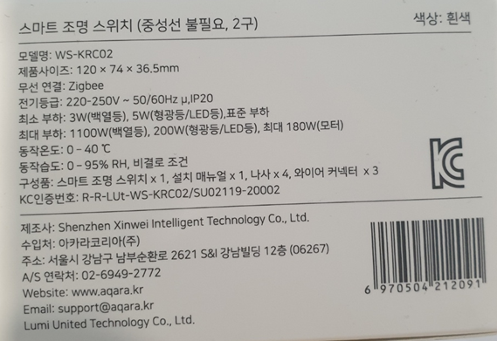
 | 2. 부품배치도 (적합인증시만) |  |  |  |  |  |  | 제품명 : 한글로 우리가 의도한 제품명으로 표기
 | 3. Antena Spec sheet | * 전자파적합성 인증 후 제품 표기방법 |  |  |  |  | 전기안전인증 부품고려 | 주소 : 수입처 주소 기입
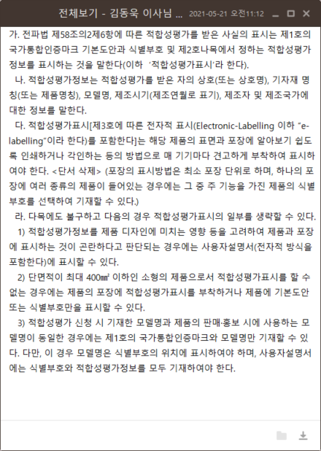
 | 4. RF test Manual & Test program |  |  |  |  |  | 국내제조 | * 모델명이 매우 중요함
 | 5. Product Manual with English or Korean |  |  |  |  |  | 플러그/코드- KC의무
 | 6. Sample 2ea(RF/EMC) |  |  |  |  |  | XCAP/YCAP - KC의무 | * 전기 안전인증 후 제품 표기 방법
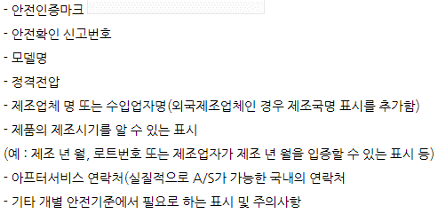
 | 전기안전인증은 다음 추가 |  |  |  |  |  | FUSE - KC의무
 | 7. Main Part List(BOM) for KC Elecric safety, which includes Part name, model name, technical specification(Class) and so on. |  |  |  |  |  | 나머지 매뉴얼
 |  |  |  |  |  |  | 국외제조 : 제품 No CB
 |  |  |  |  |  |  | 플러그/코드- KC의무
 | 8. 안전인증 샘플은 디바이스에 따라 3~9개 필요 |  |  |  |  |  | XCAP/YCAP - CB의무
 |  |  |  |  |  |  | FUSE - CB의무
 | * 파생모델 룰 |  |  |  |  |  | 나머지 매뉴얼
 | 1. 전파인증 |  |  |  |  |  | 국외제조 : 제품 CB기반
 | - PCB회로(RF)는 같아야 함 - 같은 형태 제품인 경우 일반회로가 다른 경우 파생모델로 가능, 단 EMC시험 추가 - |  |  |  |  |  | 플러그/코드- KC의무
 |  |  |  |  |  |  | 주요 부품 상관 없음
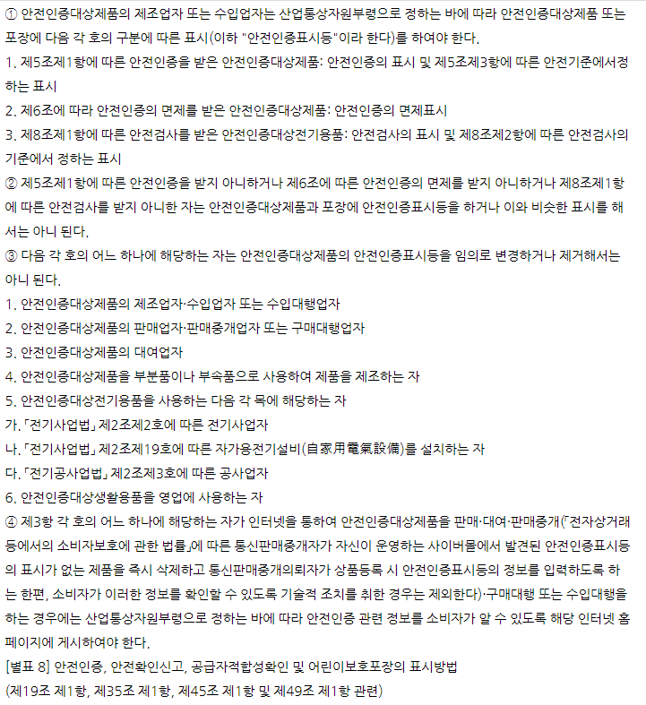
 |  |  |  |  |  |  | 나머지 매뉴얼

 |  |  |  |  |  |  | 사후 인증관리(KTL) 정책
 |  |  |  |  |  |  | 1. 각 품목(Suxx, 제품군)
 |  |  |  |  |  |  | 별 공장심사 2년단위
 |  |  |  |  |  |  | 2. 공장심사 중 품목 중
 |  |  |  |  |  |  | 한 제품 샘플 및 시험
 |  |  |  |  |  |  | 3. 시험은 최초와 동일 조건

 |  |  |  |  |  |  | 만약 제품군이 두가지면
 |  |  |  |  |  |  | 군별 인증 시험 진행해야
 |  |  |  |  |  |  | 하며 공장심사는 협의에
 |  |  |  |  |  |  | 따라한번에 여러 품목 가능

Process 및 인증범위
KC 인증 Process
1. Aqara Life 내부
* 영업파트 연관 담당자 한국출시 타당성 검토 및 확정(내부보고 포함) >> 루미에 인증 진행 요청 >> 불가 시 AL이 진행 > 인증현황 업데이트(Google Drive) 및 루미에 인증 자료(시험성적서 및 인증서)전달

2. 인증 프로세스 진행
a. 제품에 따라 Aubrey/Alisa님께 한국출시 요청 및 인증 가능(행정적/루미 내부 정책, 단종 등) 여부 확인, 한국 시장 타당성 검토
b. 인증 가능 확인되면 루미 인증 담당자와 기술적으로 가능한지 여부 검토
 | >> 인증 진행 서류 (매뉴얼 , 신청서 등) 및 시험시료 전달 | 기술 담당 : | 赖玉连 <yulian.lai-a1267@aqara.com> - Curtain, Lighting, Home Appliance, Others KC Manager
c. 제품 및 Packaging관련 인증 표기의무 사항은 각인증서 또는 시험성적서 맨 뒤 참고 |  |  | 叶园 <yuan.ye-a1957@aqara.com>

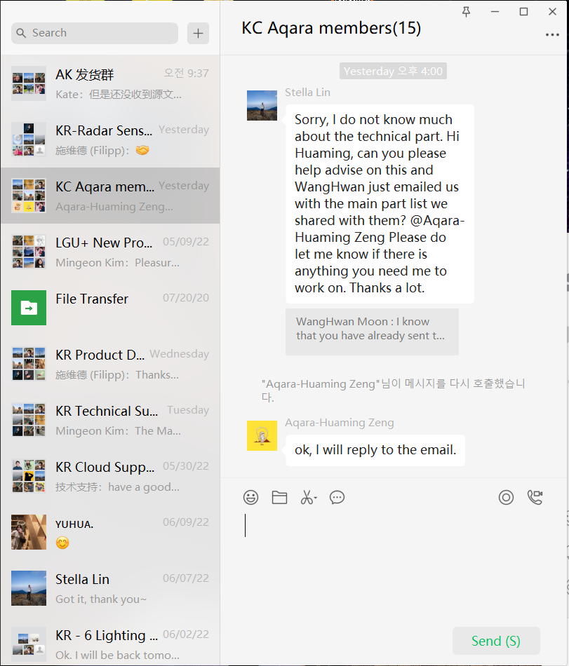
* KC관련 추가 챗 문의는 아래 챗으로 진행
 |  | 기술검토 내용:
 |  | 1. 글로벌 버전 디바이스는 우리 의사만 있으면 어느 때나 KC인증 가능
 |  | 2. CN버전의 기기는 Aubrey/Alisa님과 먼저 가능 여부 확인 필요 : 루미 내부 구조적 문제나 프로세스 때문
 |  | 3. Zigbee기반 Battery Type 센서/엑츄에이터는 전파인증 대상으로 KC인증 무조건 가능(시료 전달 후 실제 시험 및 심사 기간은 약 3주 소요)
 |  | 4. AC입력 또는 높은 직류(48V이상?)의 기기는 전기 안전인증 대상 (약 3개월 소요)
 |  | - 제품이 CB인증을 받은 경우 전기안정인증 통과 가능성 매우 높고 준비자료도 매우 작음
 |  | - 전기안전인증은 주요부품리스트가 반드시 KC인증 또는 CB인증 품이어야 하고 기타 부품은 타국 인증서나 제조사 부품 승인서 가능
 |  | - KC 미인증 부품인 경우 부품에 따라(Ex. 퓨즈) 부품시험과 동시에 진행 가능, Cap.은 불가
 |  | - 부품리스트에 기술된 부품 중 제품에 미마운트된 부품들의 속성이 Alternative여야 함
 |  | 5. 따라서 상기 검토 내용을 모두 만족하는 지 여부를 루미와 확인(GCnQ(KC협력사) 도움과 함께)하고 KC인증 가능 여부 확인

* 협력업체(KC Agnet, GCNQ)에 견적서 요청 및 수신 > 루미에 필요자료 및 샘플요청 > KC인증 요청서 작성 > 자료 및 샘플 협력업체(KC Agnet)에 전달
 | > KC인증 착수금 계산서처리(50%) > 인증완료 > KC인증 잔금 계산서 처리 > 공유폴더 KC인증서 및 인증현황 List Update @https://drive.google.com/drive/folders/1elVtqPC6YojuJmqTADndhiPOFR3kaVna
 | > 루미(@Aubrey/Alisa @기술담당)에 인증서 및 시험결과서 공유
- 인증 시 제출 자료
> 필요자료 : 1. 회로도(전자파적합등록인 경우 필요하지 않음) 2. PCB Layout(부품배치도) 3. Antena Spec Sheet 4. RF Test manual 및 Program 5. 제품 User's Manual
- 샘플 : 전자파적합(EMC, RF샘플 각 1ea), 전기안전인증 - 제품마다 다르며 GCNQ에 문의해 준비, 보통은 시험샘플 2ea이나 정확한 수량은 GCNQ에 문의

- 협력업체 : GCNQ(지씨엔큐)
 | 주식회사 지씨앤큐(GC&Q Co., Ltd.) 경기도 안양시 만안구 덕천로 152번길 25, 816호 (안양동, 안양아이에스BIZ타워센트럴) 우:14084 Office : #816, Anyang ISBizTower Central, 25, Deokcheon-ro 152beon-gil, Manan-gu, Anyang-si, Gyeonggi-do, Republic of Korea 시험소 : 경기도 성남시 중원구 상대원동(둔촌대로 545)442-2번지 한라시그마밸리 508호 Lab : #508, halla SigmaVally 442-2, Sangdaewon-dong, Jungwon-gu, Seongnam-si, Gyeonggi-do, Korea Tel.:+82-31-451-1720 Fax:+82-31-420-5122 김동욱 이사님 : 기술영업 Mobile: +82-10-8737-4249 mailto: duke@gcnq.co.kr http://www.gcnq.co.kr 이인구 이사님 : 기술영업 Mobile: +82-10-3396-3435 Mail : inku.lee@gcnq.co.kr 이민숙 부장님 : 계산서 처리 담당 gogogo97@gcnq.co.kr Mobile: +82-10-9039-5018

